Sheet1
Esercizio su macchina frigorifera con fluido R410A

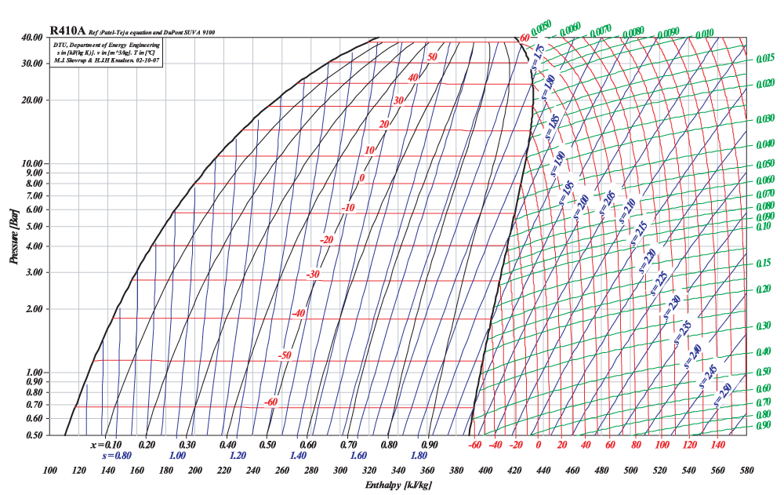

3
2

4
1

Cilco termodinamico

T1 = | 40 | °C | Condensatore
T2 = | -5 | °C | Evaporatore

h1 = | 425 | kJ/kg
h2 = | 455 | kJ/kg
h3 = | 270 | kJ/kg
h4 = | 270 | kJ/kg

l = | -30 | kJ/kg
q1 = | -185 | kJ/kg
q2 = | 155 | kJ/kg

Eta_inv = | 6.1666666667
Eta_est = | 5.1666666667

